表格1
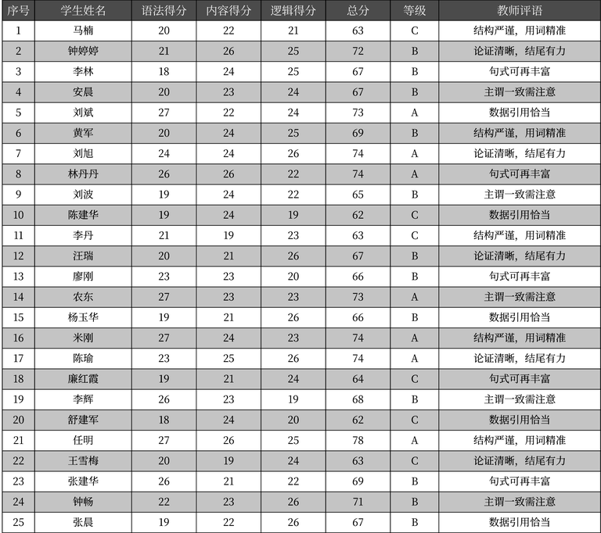
序号 | 学生姓名 | 语法得分 | 内容得分 | 逻辑得分 | 总分 | 等级 | 教师评语
1 | 马楠 | 20 | 22 | 21 | 63 | C | 结构严谨，用词精准
2 | 钟婷婷 | 21 | 26 | 25 | 72 | B | 论证清晰，结尾有力
3 | 李林 | 18 | 24 | 25 | 67 | B | 句式可再丰富
4 | 安晨 | 20 | 23 | 24 | 67 | B | 主谓一致需注意
5 | 刘斌 | 27 | 22 | 24 | 73 | A | 数据引用恰当
6 | 黄军 | 20 | 24 | 25 | 69 | B | 结构严谨，用词精准
7 | 刘旭 | 24 | 24 | 26 | 74 | A | 论证清晰，结尾有力
8 | 林丹丹 | 26 | 26 | 22 | 74 | A | 句式可再丰富
9 | 刘波 | 19 | 24 | 22 | 65 | B | 主谓一致需注意
10 | 陈建华 | 19 | 24 | 19 | 62 | C | 数据引用恰当
11 | 李丹 | 21 | 19 | 23 | 63 | C | 结构严谨，用词精准
12 | 汪瑞 | 20 | 21 | 26 | 67 | B | 论证清晰，结尾有力
13 | 廖刚 | 23 | 23 | 20 | 66 | B | 句式可再丰富
14 | 农东 | 27 | 23 | 23 | 73 | A | 主谓一致需注意
15 | 杨玉华 | 19 | 21 | 26 | 66 | B | 数据引用恰当
16 | 米刚 | 27 | 24 | 23 | 74 | A | 结构严谨，用词精准
17 | 陈瑜 | 23 | 25 | 26 | 74 | A | 论证清晰，结尾有力
18 | 廉红霞 | 19 | 21 | 24 | 64 | C | 句式可再丰富
19 | 李辉 | 26 | 23 | 19 | 68 | B | 主谓一致需注意
20 | 舒建军 | 18 | 24 | 20 | 62 | C | 数据引用恰当
21 | 任明 | 27 | 26 | 25 | 78 | A | 结构严谨，用词精准
22 | 王雪梅 | 20 | 19 | 24 | 63 | C | 论证清晰，结尾有力
23 | 张建华 | 26 | 21 | 22 | 69 | B | 句式可再丰富
24 | 钟畅 | 22 | 23 | 26 | 71 | B | 主谓一致需注意
25 | 张晨 | 19 | 22 | 26 | 67 | B | 数据引用恰当

